2. Màn hình
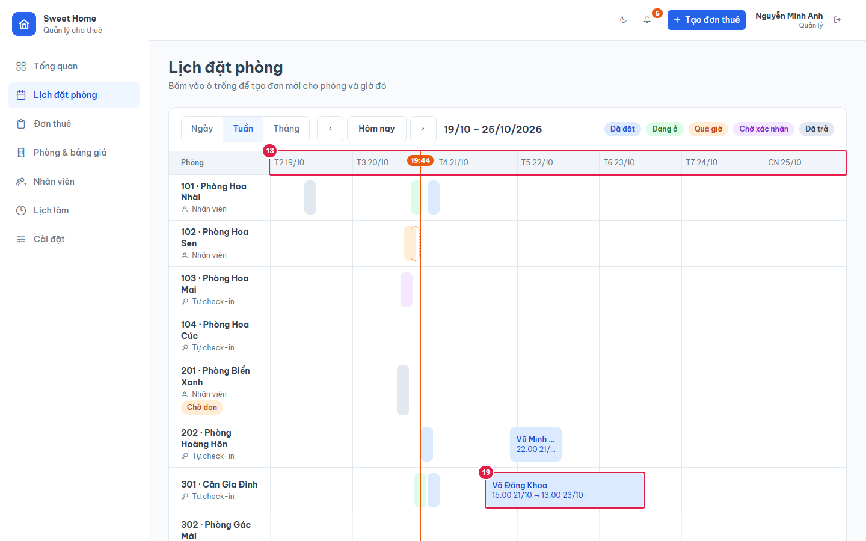
Ảnh 1. Xem theo ngày, đang chọn một đơn
Chi tiết đơn đang chọn hiện dưới lịch (mô tả ở file 07).
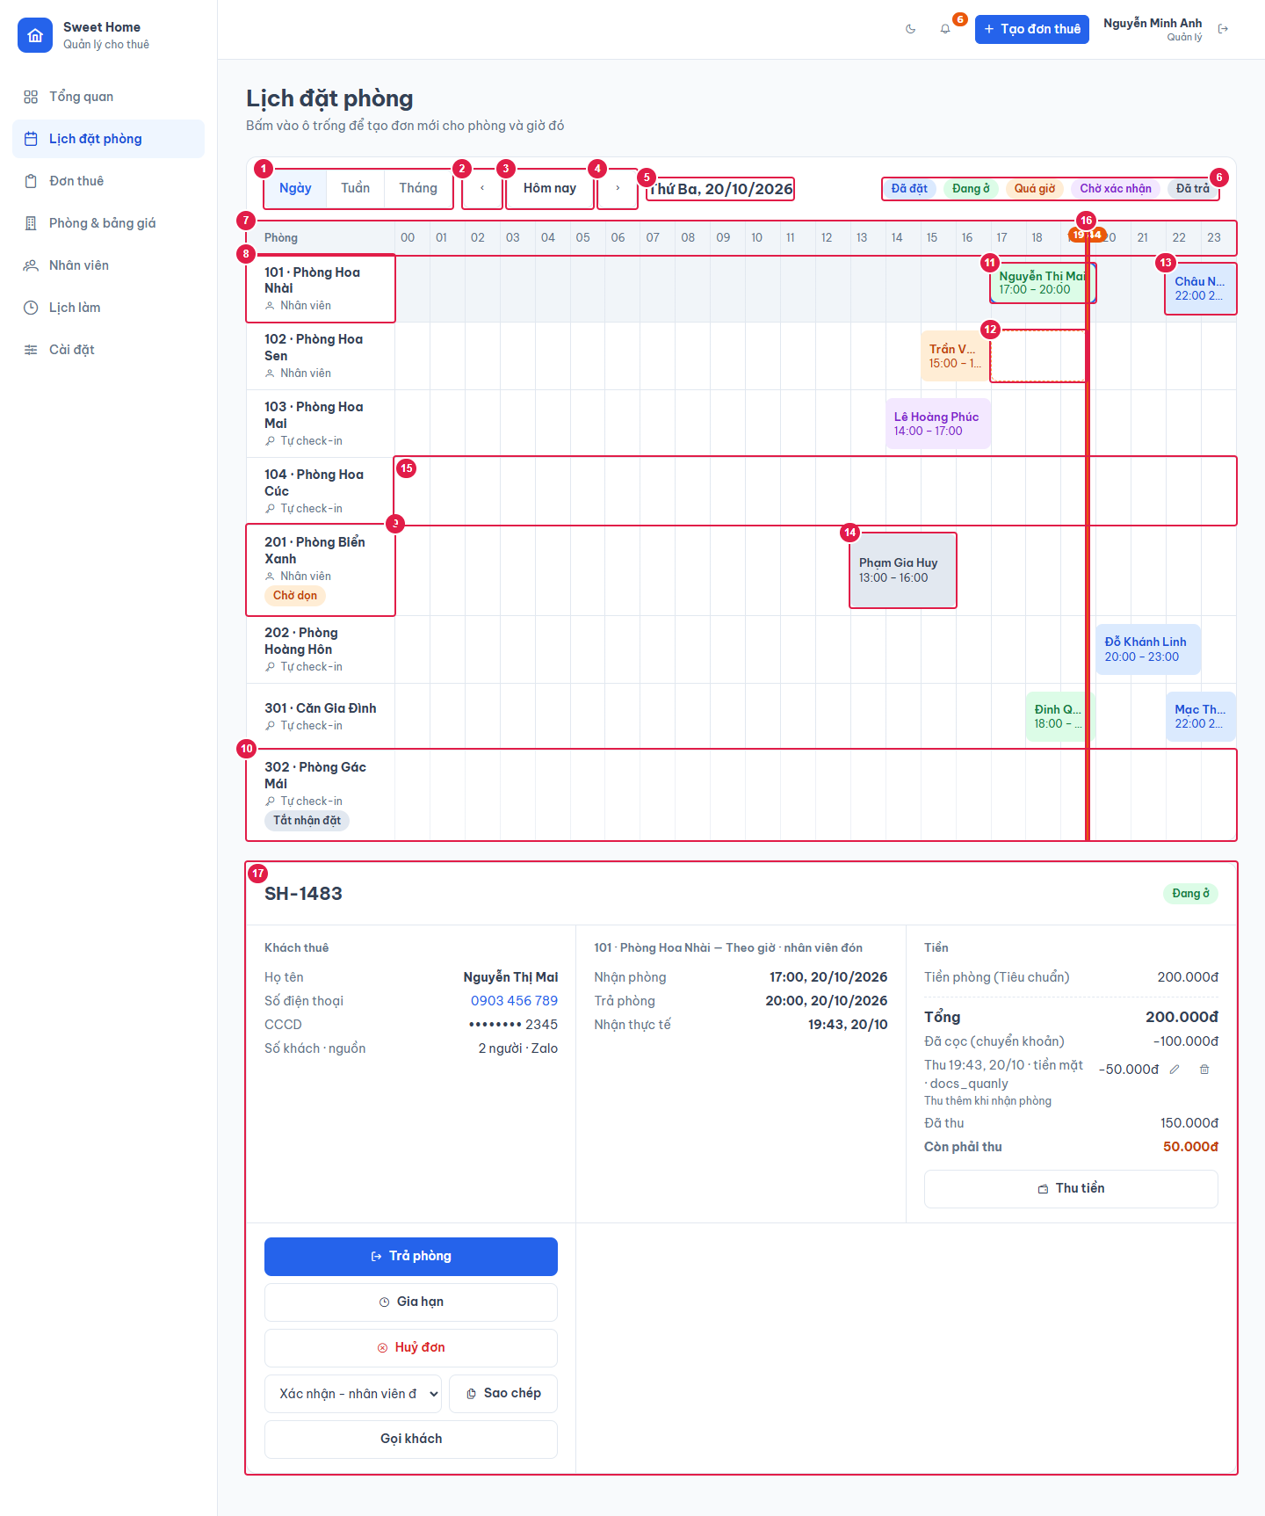

Ảnh 2. Xem theo tuần

